关系图
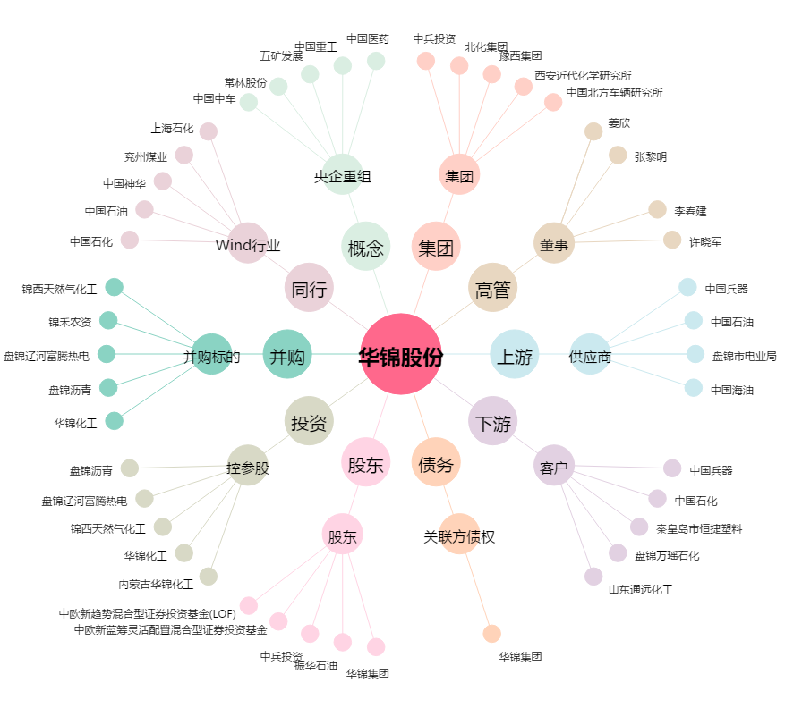
华锦股份[000059.SZ] - 关系概览图

